4.-DIAGRAMA ER
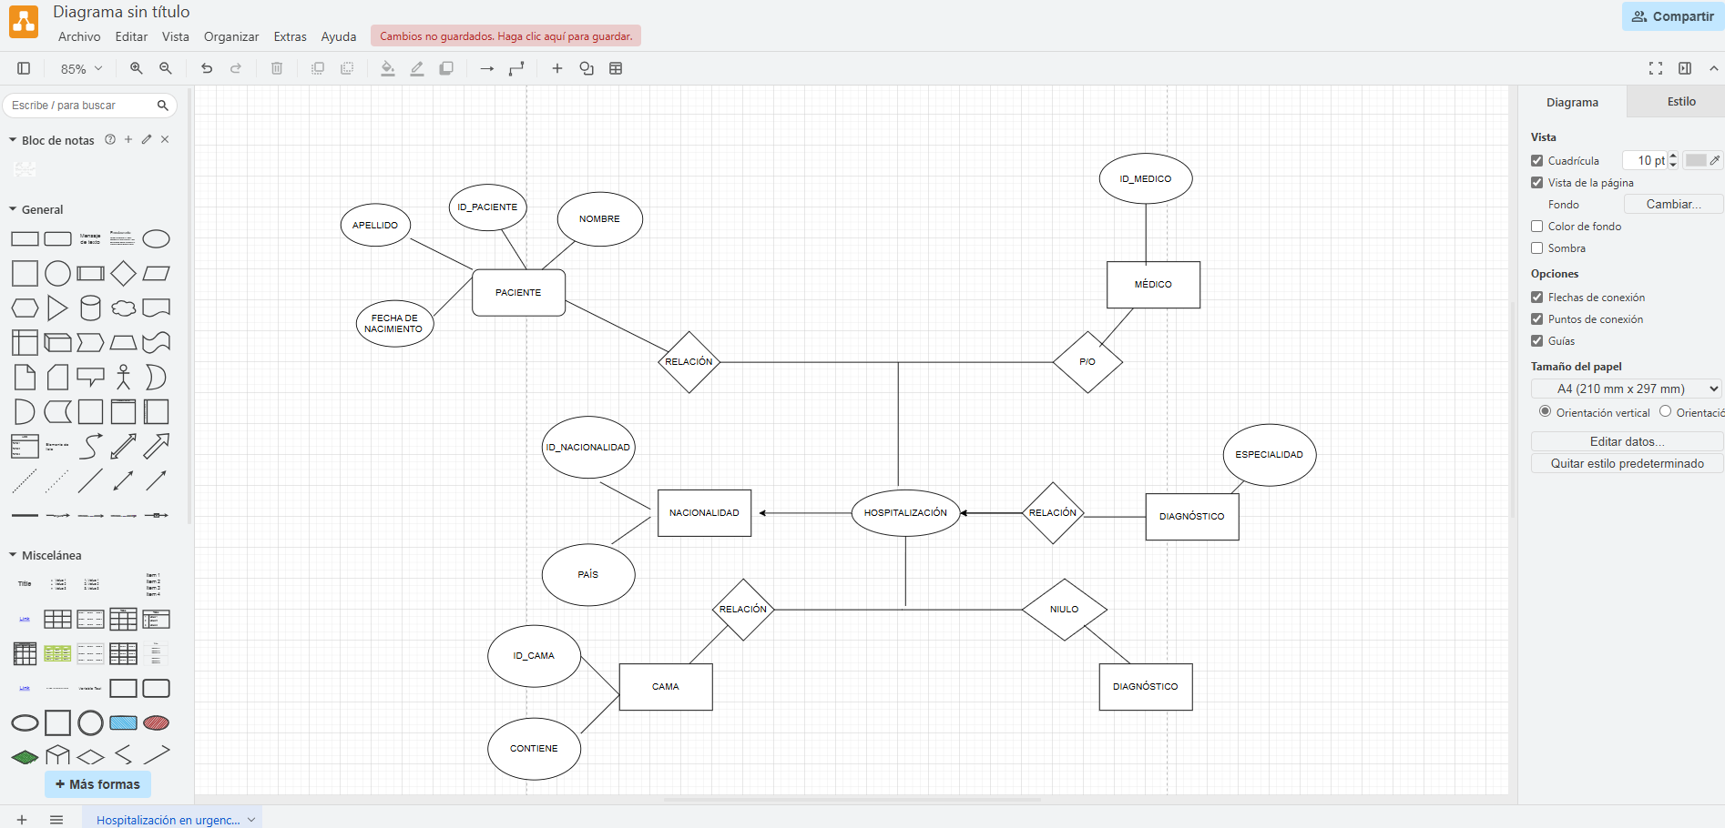
Diagrama de Entidad - Relación de Chen
COLOCAR AQUÍ EL DIAGRAMA DE ENTIDAD RELACIÓN Y BORRAR ESTE TEXTO

